关系图
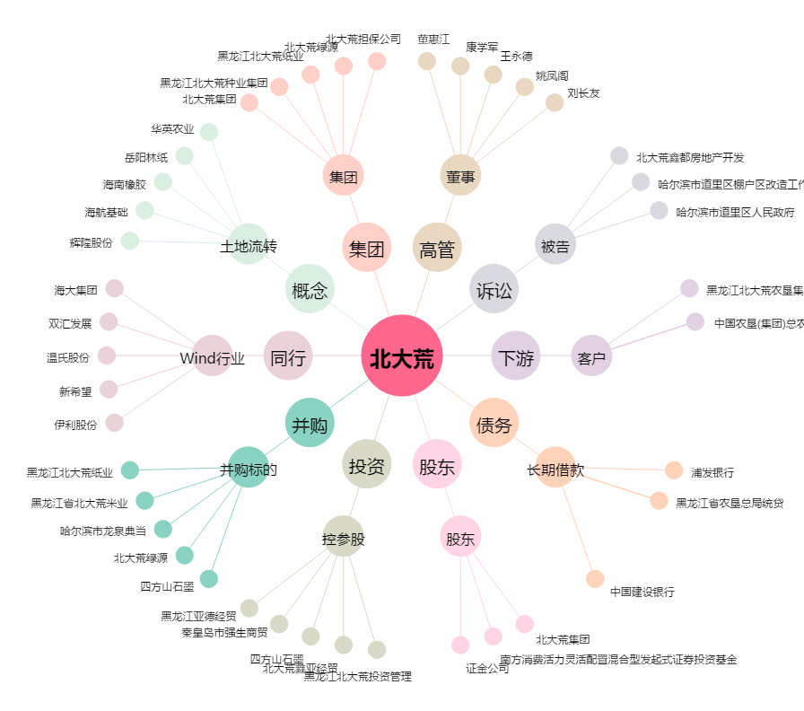
北大荒[600598.SH] - 关系概览图

